申込書②
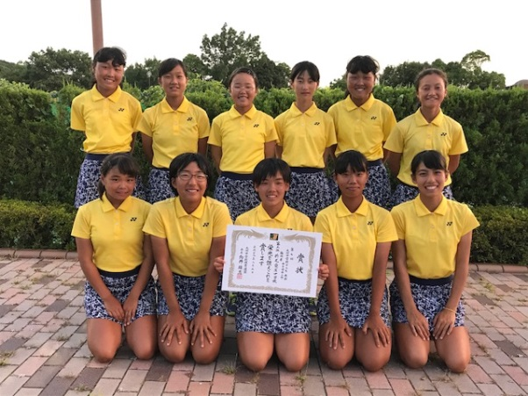
 | ↓記入例↓ |  |  |  | ↓ここに入力↓
 |  |  |  |  |  |  |  |  |  | パンフレットに使用致します。
 |  |  |  |  |  |  |  |  |  | 下記に従って、ご入力下さい。
ﾄﾞﾛｰ番号 |  |  |  | ﾄﾞﾛｰ番号
 |  |  |  |  |  |  |  |  | ① | □ に地区名を入力
 |  |  |  |  |  |  |  |  | ② | 30字程度のコメント（チームＰＲ）を入力
北九州 |  |  |  |  |  |  |  |  | ③ |  | に集合写真を挿入し、ピンク色を消して下さい

折尾愛真中学校 |  |  |  | 0 |  |  |  |  | ※ | メールの件名には『○○中学校 男子』などと入れて下さい。
 |  |  |  |  |  |  |  |  | ※ | 郵送の申込書は白黒で構いません。
 |  |  |  |  |  |  |  |  | ※ | 写真掲載を控えたいという学校は、その旨をご記入下さい。

 | チーム一丸となって、自分たちのベストを尽くします。

 | 監督 |  | 学年 | 中学校 | 監督 | 0 |  | 学年
 | ① |  |  |  | ① | 0 | 0 | 0
 | 2 |  |  |  | 2 | 0 | 0 | 0
 | 3 |  |  |  | 3 | 0 | 0 | 0
 | 4 |  |  |  | 4 | 0 | 0 | 0
 | 5 |  |  |  | 5 | 0 | 0 | 0
 | 6 |  |  |  | 6 | 0 | 0 | 0
 | 7 |  |  |  | 7 | 0 | 0 | 0
 | 8 |  |  |  | 8 | 0 | 0 | 0
 | 9 |  |  |  | 9 | 0 | 0 | 0
 | 10 |  |  |  | 10 | 0 | 0 | 0
 |  | .

